I_1
 |  |  |  |  |  | Załącznik 3.1 - Opis Przedmiotu Zamówienia
Pakiet: Pakiet I, cz.1

 | Dział | Grupa czynn. | Leśnictwo/Szkółka/Inwentarz | Adres | Kod czynności | Nazwa czynności | Stopień trudności | J.M. | Ilość
 | HOD | AGROT | Blachownia | 02-06-1-01-1 -a -00 | WPOD-63N | Wyc.z.u.31-60%pokr.podsz.>2m.n | ----- | HA | 3.90
 |  |  | Blachownia | 02-06-1-01-21 -g -00 | WPOD-63N | Wyc.z.u.31-60%pokr.podsz.>2m.n | ----- | HA | 4.43
 |  |  | Blachownia | 02-06-1-01-34 -d -00 | WPOD-33N | Wyc.z.u.10-30%pokr.podsz.>2m.n | ----- | HA | 2.43
 |  |  | Blachownia | 02-06-1-01-36 -b -00 | WPOD-33N | Wyc.z.u.10-30%pokr.podsz.>2m.n | ----- | HA | 1.67
 |  |  | Blachownia | 02-06-1-01-6 -b -00 | WPOD-63N | Wyc.z.u.31-60%pokr.podsz.>2m.n | ----- | HA | 1.86
 |  |  | Blachownia | 02-06-1-01-7 -b -00 | WPOD-63N | Wyc.z.u.31-60%pokr.podsz.>2m.n | ----- | HA | 1.69
 |  | CP | Blachownia | 02-06-1-01-101 -d -00 | CP-SZTM1 | CP młod.z zasadz.wielog.1 zabi | 3 | HA | 3.62
 |  |  | Blachownia | 02-06-1-01-14 -i -00 | CP-SZTIL1 | CP młod.szt.sadz.igl/liś 1 zab | 2 | HA | 0.72
 |  |  | Blachownia | 02-06-1-01-30 -j -00 | CP-SZTIL1 | CP młod.szt.sadz.igl/liś 1 zab | 2 | HA | 1.43
 |  |  | Blachownia | 02-06-1-01-35 -h -00 | CP-SZTIL2 | CP młod.szt.sadz.igl/liś 2 zab | 3 | HA | 1.00
 |  |  | Blachownia | 02-06-1-01-54 -g -01 | CP-NAT1 | CP młod.z natur.odnow.1 zabieg | 2 | HA | 0.35
 |  |  | Blachownia | 02-06-1-01-54 -g -99 | CP-NAT1 | CP młod.z natur.odnow.1 zabieg | 2 | HA | 0.41
 |  |  | Blachownia | 02-06-1-01-54 -j -01 | CP-SZTIL2 | CP młod.szt.sadz.igl/liś 2 zab | 3 | HA | 0.27
 |  |  | Blachownia | 02-06-1-01-54 -j -99 | CP-SZTIL2 | CP młod.szt.sadz.igl/liś 2 zab | 3 | HA | 0.57
 |  |  | Blachownia | 02-06-1-01-9 -c -00 | CP-SZTIL1 | CP młod.szt.sadz.igl/liś 1 zab | 2 | HA | 1.23
 |  | CW | Blachownia | 02-06-1-01-101 -a -00 | CW-SZTIL | CW z sadz/siew sztucz igl/lis | 4 | HA | 0.22
 |  |  | Blachownia | 02-06-1-01-101 -c -00 | CW-SZTIL | CW z sadz/siew sztucz igl/lis | 3 | HA | 0.15
 |  |  | Blachownia | 02-06-1-01-101 -f -00 | CW-SZTIL | CW z sadz/siew sztucz igl/lis | 4 | HA | 3.02
 |  |  | Blachownia | 02-06-1-01-11 -c -00 | CW-SZTIL | CW z sadz/siew sztucz igl/lis | 4 | HA | 1.23
 |  |  | Blachownia | 02-06-1-01-17 -m -00 | CW-SZTIL | CW z sadz/siew sztucz igl/lis | 3 | HA | 0.42
 |  |  | Blachownia | 02-06-1-01-18 -i -00 | CW-SZTIL | CW z sadz/siew sztucz igl/lis | 3 | HA | 0.12
 |  |  | Blachownia | 02-06-1-01-19 -g -00 | CW-SZTIL | CW z sadz/siew sztucz igl/lis | 3 | HA | 0.27
 |  |  | Blachownia | 02-06-1-01-21 -g -00 | CW-SZTIL | CW z sadz/siew sztucz igl/lis | 3 | HA | 1.80
 |  |  | Blachownia | 02-06-1-01-30 -f -00 | CW-SZTM | CW z sadz/siew sztucz mieszane | 3 | HA | 2.43
 |  |  | Blachownia | 02-06-1-01-30 -j -00 | CW-SZTIL | CW z sadz/siew sztucz igl/lis | 3 | HA | 2.43
 |  |  | Blachownia | 02-06-1-01-51 -b -00 | CW-SZTM | CW z sadz/siew sztucz mieszane | 3 | HA | 0.23
 |  |  | Blachownia | 02-06-1-01-53 -f -00 | CW-SZTM | CW z sadz/siew sztucz mieszane | 4 | HA | 0.79
 |  |  | Blachownia | 02-06-1-01-56 -d -00 | CW-SZTM | CW z sadz/siew sztucz mieszane | 3 | HA | 1.20
 |  |  | Blachownia | 02-06-1-01-60 -h -00 | CW-SZTIL | CW z sadz/siew sztucz igl/lis | 4 | HA | 0.41
 |  |  | Blachownia | 02-06-1-01-60 -i -00 | CW-SZTIL | CW z sadz/siew sztucz igl/lis | 3 | HA | 0.30
 |  |  | Blachownia | 02-06-1-01-61 -a -00 | CW-SZTIL | CW z sadz/siew sztucz igl/lis | 4 | HA | 0.47
 |  |  | Blachownia | 02-06-1-01-62 -a -00 | CW-SZTIL | CW z sadz/siew sztucz igl/lis | 3 | HA | 2.35
 |  |  | Blachownia | 02-06-1-01-81 -d -00 | CW-SZTIL | CW z sadz/siew sztucz igl/lis | 3 | HA | 0.84
 |  | ODN-IIP | Blachownia | 02-06-1-01-3 -c -00 | DOŁ-2L | dołow. 2-3 l liśc. z donies. | 1 | TSZT | 21.50
 |  |  | Blachownia | 02-06-1-01-3 -c -00 | DOW-SADZ | dowóz sadzonek | 1 | TSZT | 21.50
 |  |  | Blachownia | 02-06-1-01-3 -c -00 | SADZ-WM | sadzenie wielolatek w jamkę | 2 | TSZT | 21.50
 |  |  | Blachownia | 02-06-1-01-3 -c -00 | ZAŁ-2LL | załad.2-3l.liś.rozład. zabezp. | 1 | TSZT | 21.50
 |  |  | Blachownia | 02-06-1-01-4 -d -00 | DOŁ-2L | dołow. 2-3 l liśc. z donies. | 1 | TSZT | 30.70
 |  |  | Blachownia | 02-06-1-01-4 -d -00 | DOW-SADZ | dowóz sadzonek | 1 | TSZT | 30.70
 |  |  | Blachownia | 02-06-1-01-4 -d -00 | SADZ-WM | sadzenie wielolatek w jamkę | 2 | TSZT | 30.70
 |  |  | Blachownia | 02-06-1-01-4 -d -00 | ZAŁ-2LL | załad.2-3l.liś.rozład. zabezp. | 1 | TSZT | 30.70
 |  | ODN-ZŁOŻ | Blachownia | 02-06-1-01-17 -j -00 | DOŁ-2I | dołow. 2-3 lat. igl. z donies. | 1 | TSZT | 0.39
 |  |  | Blachownia | 02-06-1-01-17 -j -00 | DOŁ-2L | dołow. 2-3 l liśc. z donies. | 1 | TSZT | 1.80
 |  |  | Blachownia | 02-06-1-01-17 -j -00 | DOW-SADZ | dowóz sadzonek | 1 | TSZT | 13.55
 |  |  | Blachownia | 02-06-1-01-17 -j -00 | SAD-B<300 | sadz.zakryty s.korz.brył do300 | 2 | TSZT | 11.36
 |  |  | Blachownia | 02-06-1-01-17 -j -00 | SADZ-WM | sadzenie wielolatek w jamkę | 2 | TSZT | 2.19
 |  |  | Blachownia | 02-06-1-01-17 -j -00 | ZAŁ-1IL | załad.1lat.igl.rozład.-zabezp. | 1 | TSZT | 11.36
 |  |  | Blachownia | 02-06-1-01-17 -j -00 | ZAŁ-2IL | załad.2-3l.igl.rozład. zabezp. | 1 | TSZT | 0.39
 |  |  | Blachownia | 02-06-1-01-17 -j -00 | ZAŁ-2LL | załad.2-3l.liś.rozład. zabezp. | 1 | TSZT | 1.80
 |  |  | Blachownia | 02-06-1-01-18 -g -00 | DOŁ-2I | dołow. 2-3 lat. igl. z donies. | 1 | TSZT | 0.63
 |  |  | Blachownia | 02-06-1-01-18 -g -00 | DOŁ-2L | dołow. 2-3 l liśc. z donies. | 1 | TSZT | 2.00
 |  |  | Blachownia | 02-06-1-01-18 -g -00 | DOW-SADZ | dowóz sadzonek | 1 | TSZT | 17.63
 |  |  | Blachownia | 02-06-1-01-18 -g -00 | SAD-B<300 | sadz.zakryty s.korz.brył do300 | 2 | TSZT | 15.00
 |  |  | Blachownia | 02-06-1-01-18 -g -00 | SADZ-WM | sadzenie wielolatek w jamkę | 2 | TSZT | 2.63
 |  |  | Blachownia | 02-06-1-01-18 -g -00 | ZAŁ-1IL | załad.1lat.igl.rozład.-zabezp. | 1 | TSZT | 15.00
 |  |  | Blachownia | 02-06-1-01-18 -g -00 | ZAŁ-2IL | załad.2-3l.igl.rozład. zabezp. | 1 | TSZT | 0.63
 |  |  | Blachownia | 02-06-1-01-18 -g -00 | ZAŁ-2LL | załad.2-3l.liś.rozład. zabezp. | 1 | TSZT | 2.00
 |  |  | Blachownia | 02-06-1-01-33 -a -00 | DOŁ-2L | dołow. 2-3 l liśc. z donies. | 1 | TSZT | 4.70
 |  |  | Blachownia | 02-06-1-01-33 -a -00 | DOW-SADZ | dowóz sadzonek | 1 | TSZT | 4.70
 |  |  | Blachownia | 02-06-1-01-33 -a -00 | SADZ-WM | sadzenie wielolatek w jamkę | 1 | TSZT | 4.70
 |  |  | Blachownia | 02-06-1-01-33 -a -00 | ZAŁ-2LL | załad.2-3l.liś.rozład. zabezp. | 1 | TSZT | 4.70
 |  |  | Blachownia | 02-06-1-01-33 -d -00 | DOŁ-2L | dołow. 2-3 l liśc. z donies. | 1 | TSZT | 4.70
 |  |  | Blachownia | 02-06-1-01-33 -d -00 | DOW-SADZ | dowóz sadzonek | 1 | TSZT | 4.70
 |  |  | Blachownia | 02-06-1-01-33 -d -00 | SADZ-WM | sadzenie wielolatek w jamkę | 2 | TSZT | 4.70
 |  |  | Blachownia | 02-06-1-01-33 -d -00 | ZAŁ-2LL | załad.2-3l.liś.rozład. zabezp. | 1 | TSZT | 4.70
 |  |  | Blachownia | 02-06-1-01-37 -b -00 | DOŁ-2L | dołow. 2-3 l liśc. z donies. | 1 | TSZT | 9.00
 |  |  | Blachownia | 02-06-1-01-37 -b -00 | DOW-SADZ | dowóz sadzonek | 1 | TSZT | 9.00
 |  |  | Blachownia | 02-06-1-01-37 -b -00 | SADZ-WM | sadzenie wielolatek w jamkę | 2 | TSZT | 9.00
 |  |  | Blachownia | 02-06-1-01-37 -b -00 | ZAŁ-2LL | załad.2-3l.liś.rozład. zabezp. | 1 | TSZT | 9.00
 |  | ODN-ZRB | Blachownia | 02-06-1-01-18 -l -00 | DOŁ-1I | dołow. 1 lat. igl. z donies. | 1 | TSZT | 8.16
 |  |  | Blachownia | 02-06-1-01-18 -l -00 | DOŁ-2I | dołow. 2-3 lat. igl. z donies. | 1 | TSZT | 1.65
 |  |  | Blachownia | 02-06-1-01-18 -l -00 | DOŁ-2L | dołow. 2-3 l liśc. z donies. | 1 | TSZT | 1.52
 |  |  | Blachownia | 02-06-1-01-18 -l -00 | DOW-SADZ | dowóz sadzonek | 1 | TSZT | 11.33
 |  |  | Blachownia | 02-06-1-01-18 -l -00 | SADZ-1KP | sadz.1 latek kostur pasy/taler | 1 | TSZT | 8.16
 |  |  | Blachownia | 02-06-1-01-18 -l -00 | SADZ-WM | sadzenie wielolatek w jamkę | 1 | TSZT | 3.17
 |  |  | Blachownia | 02-06-1-01-18 -l -00 | ZAŁ-1IL | załad.1lat.igl.rozład.-zabezp. | 1 | TSZT | 8.16
 |  |  | Blachownia | 02-06-1-01-18 -l -00 | ZAŁ-2IL | załad.2-3l.igl.rozład. zabezp. | 1 | TSZT | 1.65
 |  |  | Blachownia | 02-06-1-01-18 -l -00 | ZAŁ-2LL | załad.2-3l.liś.rozład. zabezp. | 1 | TSZT | 1.52
 |  |  | Blachownia | 02-06-1-01-31 -d -01 | DOŁ-1I | dołow. 1 lat. igl. z donies. | 1 | TSZT | 13.60
 |  |  | Blachownia | 02-06-1-01-31 -d -01 | DOŁ-2I | dołow. 2-3 lat. igl. z donies. | 1 | TSZT | 1.86
 |  |  | Blachownia | 02-06-1-01-31 -d -01 | DOŁ-2L | dołow. 2-3 l liśc. z donies. | 1 | TSZT | 2.72
 |  |  | Blachownia | 02-06-1-01-31 -d -01 | DOW-SADZ | dowóz sadzonek | 1 | TSZT | 18.18
 |  |  | Blachownia | 02-06-1-01-31 -d -01 | SADZ-1KP | sadz.1 latek kostur pasy/taler | 1 | TSZT | 13.60
 |  |  | Blachownia | 02-06-1-01-31 -d -01 | SADZ-WM | sadzenie wielolatek w jamkę | 1 | TSZT | 4.58
 |  |  | Blachownia | 02-06-1-01-31 -d -01 | ZAŁ-1IL | załad.1lat.igl.rozład.-zabezp. | 1 | TSZT | 13.60
 |  |  | Blachownia | 02-06-1-01-31 -d -01 | ZAŁ-2IL | załad.2-3l.igl.rozład. zabezp. | 1 | TSZT | 1.86
 |  |  | Blachownia | 02-06-1-01-31 -d -01 | ZAŁ-2LL | załad.2-3l.liś.rozład. zabezp. | 1 | TSZT | 2.72
 |  |  | Blachownia | 02-06-1-01-31 -g -01 | DOŁ-1I | dołow. 1 lat. igl. z donies. | 1 | TSZT | 11.20
 |  |  | Blachownia | 02-06-1-01-31 -g -01 | DOŁ-2I | dołow. 2-3 lat. igl. z donies. | 1 | TSZT | 0.45
 |  |  | Blachownia | 02-06-1-01-31 -g -01 | DOŁ-2L | dołow. 2-3 l liśc. z donies. | 1 | TSZT | 3.34
 |  |  | Blachownia | 02-06-1-01-31 -g -01 | DOW-SADZ | dowóz sadzonek | 1 | TSZT | 14.99
 |  |  | Blachownia | 02-06-1-01-31 -g -01 | SADZ-1KP | sadz.1 latek kostur pasy/taler | 1 | TSZT | 11.20
 |  |  | Blachownia | 02-06-1-01-31 -g -01 | SADZ-WM | sadzenie wielolatek w jamkę | 1 | TSZT | 3.79
 |  |  | Blachownia | 02-06-1-01-31 -g -01 | ZAŁ-1IL | załad.1lat.igl.rozład.-zabezp. | 1 | TSZT | 11.20
 |  |  | Blachownia | 02-06-1-01-31 -g -01 | ZAŁ-2IL | załad.2-3l.igl.rozład. zabezp. | 1 | TSZT | 0.45
 |  |  | Blachownia | 02-06-1-01-31 -g -01 | ZAŁ-2LL | załad.2-3l.liś.rozład. zabezp. | 1 | TSZT | 3.34
 |  |  | Blachownia | 02-06-1-01-36 -d -00 | DOŁ-2I | dołow. 2-3 lat. igl. z donies. | 1 | TSZT | 0.60
 |  |  | Blachownia | 02-06-1-01-36 -d -00 | DOŁ-2L | dołow. 2-3 l liśc. z donies. | 1 | TSZT | 4.20
 |  |  | Blachownia | 02-06-1-01-36 -d -00 | DOW-SADZ | dowóz sadzonek | 1 | TSZT | 10.88
 |  |  | Blachownia | 02-06-1-01-36 -d -00 | SAD-B<300 | sadz.zakryty s.korz.brył do300 | 2 | TSZT | 6.08
 |  |  | Blachownia | 02-06-1-01-36 -d -00 | SADZ-WM | sadzenie wielolatek w jamkę | 2 | TSZT | 4.80
 |  |  | Blachownia | 02-06-1-01-36 -d -00 | ZAŁ-2IL | załad.2-3l.igl.rozład. zabezp. | 1 | TSZT | 0.60
 |  |  | Blachownia | 02-06-1-01-36 -d -00 | ZAŁ-2LL | załad.2-3l.liś.rozład. zabezp. | 1 | TSZT | 4.20
 |  |  | Blachownia | 02-06-1-01-57 -b -00 | DOŁ-1I | dołow. 1 lat. igl. z donies. | 1 | TSZT | 10.08
 |  |  | Blachownia | 02-06-1-01-57 -b -00 | DOŁ-2I | dołow. 2-3 lat. igl. z donies. | 1 | TSZT | 0.53
 |  |  | Blachownia | 02-06-1-01-57 -b -00 | DOŁ-2L | dołow. 2-3 l liśc. z donies. | 1 | TSZT | 2.10
 |  |  | Blachownia | 02-06-1-01-57 -b -00 | DOW-SADZ | dowóz sadzonek | 1 | TSZT | 12.71
 |  |  | Blachownia | 02-06-1-01-57 -b -00 | SADZ-1KP | sadz.1 latek kostur pasy/taler | 1 | TSZT | 10.08
 |  |  | Blachownia | 02-06-1-01-57 -b -00 | SADZ-WM | sadzenie wielolatek w jamkę | 1 | TSZT | 2.63
 |  |  | Blachownia | 02-06-1-01-57 -b -00 | ZAŁ-1IL | załad.1lat.igl.rozład.-zabezp. | 1 | TSZT | 13.60
 |  |  | Blachownia | 02-06-1-01-57 -b -00 | ZAŁ-2IL | załad.2-3l.igl.rozład. zabezp. | 1 | TSZT | 10.08
 |  |  | Blachownia | 02-06-1-01-57 -b -00 | ZAŁ-2LL | załad.2-3l.liś.rozład. zabezp. | 1 | TSZT | 2.72
 |  |  | Blachownia | 02-06-1-01-9 -b -01 | DOŁ-1I | dołow. 1 lat. igl. z donies. | 1 | TSZT | 18.80
 |  |  | Blachownia | 02-06-1-01-9 -b -01 | DOŁ-2I | dołow. 2-3 lat. igl. z donies. | 1 | TSZT | 1.83
 |  |  | Blachownia | 02-06-1-01-9 -b -01 | DOŁ-2L | dołow. 2-3 l liśc. z donies. | 1 | TSZT | 4.64
 |  |  | Blachownia | 02-06-1-01-9 -b -01 | DOW-SADZ | dowóz sadzonek | 1 | TSZT | 25.27
 |  |  | Blachownia | 02-06-1-01-9 -b -01 | SADZ-1KR | sadz.1 lat.kostur plac.kopcz.w | 1 | TSZT | 18.80
 |  |  | Blachownia | 02-06-1-01-9 -b -01 | SADZ-WM | sadzenie wielolatek w jamkę | 1 | TSZT | 6.47
 |  |  | Blachownia | 02-06-1-01-9 -b -01 | ZAŁ-1IL | załad.1lat.igl.rozład.-zabezp. | 1 | TSZT | 18.80
 |  |  | Blachownia | 02-06-1-01-9 -b -01 | ZAŁ-2IL | załad.2-3l.igl.rozład. zabezp. | 1 | TSZT | 1.83
 |  |  | Blachownia | 02-06-1-01-9 -b -01 | ZAŁ-2LL | załad.2-3l.liś.rozład. zabezp. | 1 | TSZT | 4.64
 |  | PIEL | Blachownia | 02-06-1-01- - - | KOSZ-CHN | koszenie chwast.i nalot.w upra | 2,3,4 | HA | 60.40
 |  | POPR | Blachownia | 02-06-1-01-16 -b -00 | DOŁ-2I | dołow. 2-3 lat. igl. z donies. | 1 | TSZT | 0.40
 |  |  | Blachownia | 02-06-1-01-16 -b -00 | DOW-SADZ | dowóz sadzonek | 1 | TSZT | 0.40
 |  |  | Blachownia | 02-06-1-01-16 -b -00 | POPR-WM | sadzenie wielol.w jamkę w popr | 3 | TSZT | 0.40
 |  |  | Blachownia | 02-06-1-01-16 -b -00 | ZAŁ-2IL | załad.2-3l.igl.rozład. zabezp. | 1 | TSZT | 0.40
 | NAS | N-ZSGOSP | Blachownia | 02-06-1-01-34 -d -00 | N-ZSGDNSO | Zbiór szyszek z GDN Sosna | 1 | KG | 300.00
 | OCHRL | O-GRODZN | Blachownia | 02-06-1-01-18 -l -00 | GODZ SIAT | Godz. transp. siatki | 2 | H | 1.00
 |  |  | Blachownia | 02-06-1-01-18 -l -00 | GRODZ-SN | grodzenie upraw siatką niziny | 2 | HM | 1.94
 |  |  | Blachownia | 02-06-1-01-31 -d -01 | GODZ SIAT | Godz. transp. siatki | 3 | H | 1.00
 |  |  | Blachownia | 02-06-1-01-31 -d -01 | GRODZ-SN | grodzenie upraw siatką niziny | 3 | HM | 2.18
 |  |  | Blachownia | 02-06-1-01-31 -g -01 | GODZ SIAT | Godz. transp. siatki | 3 | H | 1.00
 |  |  | Blachownia | 02-06-1-01-31 -g -01 | GRODZ-SN | grodzenie upraw siatką niziny | 3 | HM | 1.98
 |  |  | Blachownia | 02-06-1-01-33 -a -00 | GODZ SIAT | Godz. transp. siatki | 3 | H | 1.00
 |  |  | Blachownia | 02-06-1-01-33 -a -00 | GRODZ-SN | grodzenie upraw siatką niziny | 3 | HM | 2.20
 |  |  | Blachownia | 02-06-1-01-33 -d -00 | GODZ SIAT | Godz. transp. siatki | 3 | H | 1.00
 |  |  | Blachownia | 02-06-1-01-33 -d -00 | GRODZ-SN | grodzenie upraw siatką niziny | 3 | HM | 2.30
 |  |  | Blachownia | 02-06-1-01-36 -d -00 | GODZ SIAT | Godz. transp. siatki | 3 | H | 1.00
 |  |  | Blachownia | 02-06-1-01-36 -d -00 | GRODZ-SN | grodzenie upraw siatką niziny | 3 | HM | 2.84
 |  |  | Blachownia | 02-06-1-01-37 -b -00 | GODZ SIAT | Godz. transp. siatki | 4 | H | 3.00
 |  |  | Blachownia | 02-06-1-01-37 -b -00 | GRODZ-SN | grodzenie upraw siatką niziny | 3 | HM | 8.56
 |  |  | Blachownia | 02-06-1-01-57 -b -00 | GODZ SIAT | Godz. transp. siatki | 2 | H | 1.00
 |  |  | Blachownia | 02-06-1-01-57 -b -00 | GRODZ-SN | grodzenie upraw siatką niziny | 2 | HM | 1.80
 |  |  | Blachownia | 02-06-1-01-9 -b -01 | GODZ SIAT | Godz. transp. siatki | 3 | H | 1.00
 |  |  | Blachownia | 02-06-1-01-9 -b -01 | GRODZ-SN | grodzenie upraw siatką niziny | 3 | HM | 2.56
 |  | O-KONTRU | Blachownia | 02-06-1-01-18 -g -00 | GODZ RYJ | Godz. transp. puł. ryjkowce | 4 | H | 1.00
 |  |  | Blachownia | 02-06-1-01-18 -g -00 | KONTR-RYJ | kontrola i utrzymanie p.ryjkow | 1 | SZT | 15.00
 |  |  | Blachownia | 02-06-1-01-18 -g -00 | PUŁ-RYJ | wykł. pułapek na ryjkowce | 1 | SZT | 15.00
 |  |  | Blachownia | 02-06-1-01-57 -b -00 | GODZ RYJ | Godz. transp. puł. ryjkowce | 2 | H | 1.00
 |  |  | Blachownia | 02-06-1-01-57 -b -00 | KONTR-RYJ | kontrola i utrzymanie p.ryjkow | 1 | SZT | 10.00
 |  |  | Blachownia | 02-06-1-01-57 -b -00 | PUŁ-RYJ | wykł. pułapek na ryjkowce | 1 | SZT | 10.00
 |  | O-PROGNF | Blachownia | 02-06-1-01-28 -b -00 | WYW PF | wywiesz. pułapek feromonowych | 1 | SZT | 1.00
 |  |  | Blachownia | 02-06-1-01-28 -b -00 | ZDJ PF | Zdemontowanie pułapek feromon | 1 | SZT | 1.00
 |  |  | Blachownia | 02-06-1-01-35 -b -00 | WYW PF | wywiesz. pułapek feromonowych | 1 | SZT | 1.00
 |  |  | Blachownia | 02-06-1-01-35 -b -00 | ZDJ PF | Zdemontowanie pułapek feromon | 1 | SZT | 1.00
 |  |  | Blachownia | 02-06-1-01-5 -a -00 | WYW PF | wywiesz. pułapek feromonowych | 1 | SZT | 1.00
 |  |  | Blachownia | 02-06-1-01-5 -a -00 | ZDJ PF | Zdemontowanie pułapek feromon | 1 | SZT | 1.00
 |  | O-PROGNŚ | Blachownia | 02-06-1-01-22 -a -99 | SZUK-OWAD | próbne poszukiw.owad.w ściółce | 4 | SZT | 1.00
 |  |  | Blachownia | 02-06-1-01-32 -d -00 | SZUK-OWAD | próbne poszukiw.owad.w ściółce | 2 | SZT | 1.00
 |  |  | Blachownia | 02-06-1-01-34 -b -00 | SZUK-OWAD | próbne poszukiw.owad.w ściółce | 4 | SZT | 1.00
 |  |  | Blachownia | 02-06-1-01-37 -c -00 | SZUK-OWAD | próbne poszukiw.owad.w ściółce | 2 | SZT | 1.00
 |  |  | Blachownia | 02-06-1-01-5 -a -00 | SZUK-OWAD | próbne poszukiw.owad.w ściółce | 3 | SZT | 1.00
 |  |  | Blachownia | 02-06-1-01-81 -d -00 | SZUK-OWAD | próbne poszukiw.owad.w ściółce | 3 | SZT | 1.00
 | POZ | IB | Blachownia | 02-06-1-01-1 -a -00 | CWD-H | Całk. wyrób drewna HARWESTER | ----- | M3 | 496.00
 |  |  | Blachownia | 02-06-1-01-1 -a -00 | CWD-P | Całk. wyrób drewna PILARKA | ----- | M3 | 201.00
 |  |  | Blachownia | 02-06-1-01-1 -a -00 | ZRYW HARW | zrywka po poz. harwesterowym | ----- | M3 | 496.00
 |  |  | Blachownia | 02-06-1-01-1 -a -00 | ZRYW PIL | zrywka po poz. pilarką | ----- | M3 | 201.00
 |  |  | Blachownia | 02-06-1-01-34 -d -00 | CWD-H | Całk. wyrób drewna HARWESTER | ----- | M3 | 671.00
 |  |  | Blachownia | 02-06-1-01-34 -d -00 | CWD-P | Całk. wyrób drewna PILARKA | ----- | M3 | 62.00
 |  |  | Blachownia | 02-06-1-01-34 -d -00 | ZRYW HARW | zrywka po poz. harwesterowym | ----- | M3 | 671.00
 |  |  | Blachownia | 02-06-1-01-34 -d -00 | ZRYW PIL | zrywka po poz. pilarką | ----- | M3 | 62.00
 |  |  | Blachownia | 02-06-1-01-36 -b -00 | CWD-P | Całk. wyrób drewna PILARKA | ----- | M3 | 494.00
 |  |  | Blachownia | 02-06-1-01-36 -b -00 | ZRYW PIL | zrywka po poz. pilarką | ----- | M3 | 494.00
 |  | IIIA | Blachownia | 02-06-1-01-6 -b -00 | CWD-H | Całk. wyrób drewna HARWESTER | ----- | M3 | 430.00
 |  |  | Blachownia | 02-06-1-01-6 -b -00 | CWD-P | Całk. wyrób drewna PILARKA | ----- | M3 | 154.00
 |  |  | Blachownia | 02-06-1-01-6 -b -00 | ZRYW HARW | zrywka po poz. harwesterowym | ----- | M3 | 430.00
 |  |  | Blachownia | 02-06-1-01-6 -b -00 | ZRYW PIL | zrywka po poz. pilarką | ----- | M3 | 154.00
 |  |  | Blachownia | 02-06-1-01-7 -b -00 | CWD-H | Całk. wyrób drewna HARWESTER | ----- | M3 | 375.00
 |  |  | Blachownia | 02-06-1-01-7 -b -00 | CWD-P | Całk. wyrób drewna PILARKA | ----- | M3 | 89.00
 |  |  | Blachownia | 02-06-1-01-7 -b -00 | ZRYW HARW | zrywka po poz. harwesterowym | ----- | M3 | 375.00
 |  |  | Blachownia | 02-06-1-01-7 -b -00 | ZRYW PIL | zrywka po poz. pilarką | ----- | M3 | 89.00
 |  | IIIAU | Blachownia | 02-06-1-01-21 -g -00 | CWD-H | Całk. wyrób drewna HARWESTER | ----- | M3 | 1267.00
 |  |  | Blachownia | 02-06-1-01-21 -g -00 | CWD-P | Całk. wyrób drewna PILARKA | ----- | M3 | 145.00
 |  |  | Blachownia | 02-06-1-01-21 -g -00 | ZRYW HARW | zrywka po poz. harwesterowym | ----- | M3 | 1267.00
 |  |  | Blachownia | 02-06-1-01-21 -g -00 | ZRYW PIL | zrywka po poz. pilarką | ----- | M3 | 145.00
 |  |  | Blachownia | 02-06-1-01-78 -d -00 | CWD-H | Całk. wyrób drewna HARWESTER | ----- | M3 | 863.00
 |  |  | Blachownia | 02-06-1-01-78 -d -00 | CWD-P | Całk. wyrób drewna PILARKA | ----- | M3 | 439.00
 |  |  | Blachownia | 02-06-1-01-78 -d -00 | ZRYW HARW | zrywka po poz. harwesterowym | ----- | M3 | 863.00
 |  |  | Blachownia | 02-06-1-01-78 -d -00 | ZRYW PIL | zrywka po poz. pilarką | ----- | M3 | 439.00
 |  | IIIB | Blachownia | 02-06-1-01-79 -h -00 | CWD-H | Całk. wyrób drewna HARWESTER | ----- | M3 | 192.00
 |  |  | Blachownia | 02-06-1-01-79 -h -00 | CWD-P | Całk. wyrób drewna PILARKA | ----- | M3 | 87.00
 |  |  | Blachownia | 02-06-1-01-79 -h -00 | ZRYW HARW | zrywka po poz. harwesterowym | ----- | M3 | 192.00
 |  |  | Blachownia | 02-06-1-01-79 -h -00 | ZRYW PIL | zrywka po poz. pilarką | ----- | M3 | 87.00
 |  | PM | Blachownia | 02-06-1-01- - - | PODWOZ-D3 | Podwóz drewna pow. 1000 m | ----- | M3 | 100.00
 |  | PR | Blachownia | 02-06-1-01- - - | CWD-P | Całk. wyrób drewna PILARKA | ----- | M3 | 105.00
 |  |  | Blachownia | 02-06-1-01- - - | ZRYW PIL | zrywka po poz. pilarką | ----- | M3 | 105.00
 |  | PTP | Blachownia | 02-06-1-01- - - | CWD-P | Całk. wyrób drewna PILARKA | ----- | M3 | 270.00
 |  |  | Blachownia | 02-06-1-01- - - | ZRYW PIL | zrywka po poz. pilarką | ----- | M3 | 270.00
 |  | PTW | Blachownia | 02-06-1-01- - - | CWD-P | Całk. wyrób drewna PILARKA | ----- | M3 | 100.00
 |  |  | Blachownia | 02-06-1-01- - - | ZRYW PIL | zrywka po poz. pilarką | ----- | M3 | 100.00
 |  | TPP | Blachownia | 02-06-1-01-24 -g -00 | CWD-P | Całk. wyrób drewna PILARKA | ----- | M3 | 125.00
 |  |  | Blachownia | 02-06-1-01-24 -g -00 | ZRYW PIL | zrywka po poz. pilarką | ----- | M3 | 125.00
 |  |  | Blachownia | 02-06-1-01-26 -d -00 | CWD-P | Całk. wyrób drewna PILARKA | ----- | M3 | 50.00
 |  |  | Blachownia | 02-06-1-01-26 -d -00 | ZRYW PIL | zrywka po poz. pilarką | ----- | M3 | 50.00
 |  |  | Blachownia | 02-06-1-01-28 -d -00 | CWD-P | Całk. wyrób drewna PILARKA | ----- | M3 | 121.00
 |  |  | Blachownia | 02-06-1-01-28 -d -00 | ZRYW PIL | zrywka po poz. pilarką | ----- | M3 | 121.00
 |  |  | Blachownia | 02-06-1-01-29 -c -00 | CWD-P | Całk. wyrób drewna PILARKA | ----- | M3 | 80.00
 |  |  | Blachownia | 02-06-1-01-29 -c -00 | ZRYW PIL | zrywka po poz. pilarką | ----- | M3 | 80.00
 |  |  | Blachownia | 02-06-1-01-29 -d -00 | CWD-P | Całk. wyrób drewna PILARKA | ----- | M3 | 150.00
 |  |  | Blachownia | 02-06-1-01-29 -d -00 | ZRYW PIL | zrywka po poz. pilarką | ----- | M3 | 150.00
 |  |  | Blachownia | 02-06-1-01-29 -f -00 | CWD-P | Całk. wyrób drewna PILARKA | ----- | M3 | 145.00
 |  |  | Blachownia | 02-06-1-01-29 -f -00 | ZRYW PIL | zrywka po poz. pilarką | ----- | M3 | 145.00
 |  |  | Blachownia | 02-06-1-01-56 -a -00 | CWD-P | Całk. wyrób drewna PILARKA | ----- | M3 | 110.00
 |  |  | Blachownia | 02-06-1-01-56 -a -00 | ZRYW PIL | zrywka po poz. pilarką | ----- | M3 | 110.00
 |  |  | Blachownia | 02-06-1-01-5 -a -00 | CWD-P | Całk. wyrób drewna PILARKA | ----- | M3 | 252.00
 |  |  | Blachownia | 02-06-1-01-5 -a -00 | ZRYW PIL | zrywka po poz. pilarką | ----- | M3 | 252.00
 |  | TWP | Blachownia | 02-06-1-01-20 -a -00 | CWD-P | Całk. wyrób drewna PILARKA | ----- | M3 | 135.00
 |  |  | Blachownia | 02-06-1-01-20 -a -00 | ZRYW PIL | zrywka po poz. pilarką | ----- | M3 | 135.00
 |  |  | Blachownia | 02-06-1-01-26 -b -00 | CWD-P | Całk. wyrób drewna PILARKA | ----- | M3 | 150.00
 |  |  | Blachownia | 02-06-1-01-26 -b -00 | ZRYW PIL | zrywka po poz. pilarką | ----- | M3 | 150.00
 |  |  | Blachownia | 02-06-1-01-52 -j -00 | CWD-P | Całk. wyrób drewna PILARKA | ----- | M3 | 140.00
 |  |  | Blachownia | 02-06-1-01-52 -j -00 | ZRYW PIL | zrywka po poz. pilarką | ----- | M3 | 140.00
 |  |  | Blachownia | 02-06-1-01-54 -i -00 | CWD-P | Całk. wyrób drewna PILARKA | ----- | M3 | 160.00
 |  |  | Blachownia | 02-06-1-01-54 -i -00 | ZRYW PIL | zrywka po poz. pilarką | ----- | M3 | 160.00

Pakiet:

 | Dział | Grupa czynn. | Leśnictwo/Szkółka/Inwentarz | Adres | Kod czynności | Nazwa czynności | Stopień trudności | J.M. | Ilość

#WIELOWART.

 | Dział | Grupa czynn. | Leśnictwo/Szkółka/Inwentarz | Adres | Kod czynności | Nazwa czynności | Stopień trudności | J.M. | Ilość

 | Legenda:

 | 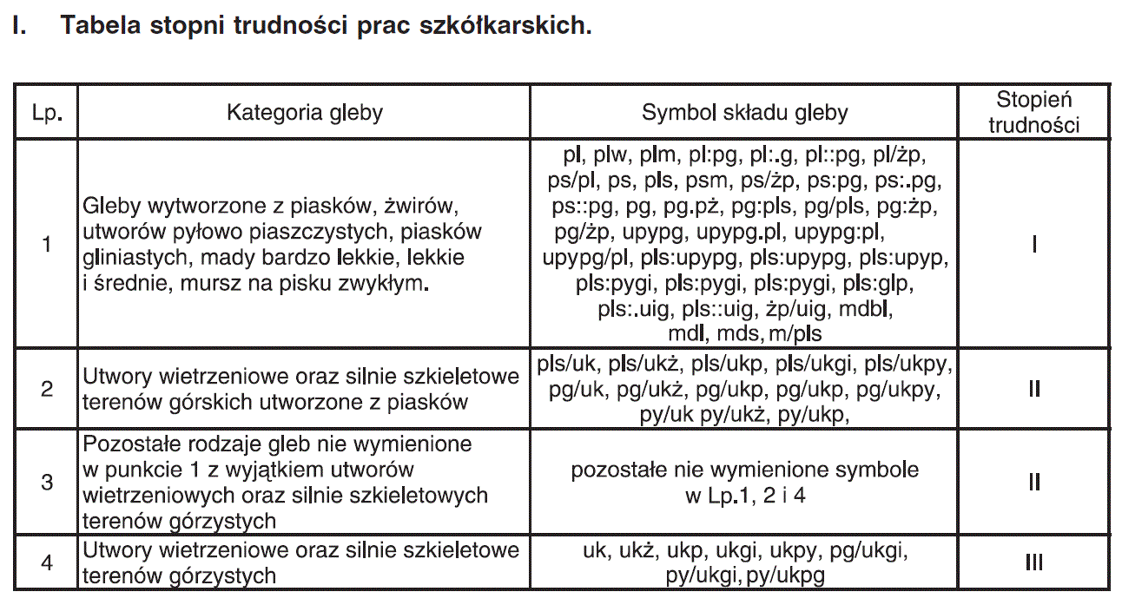

 | 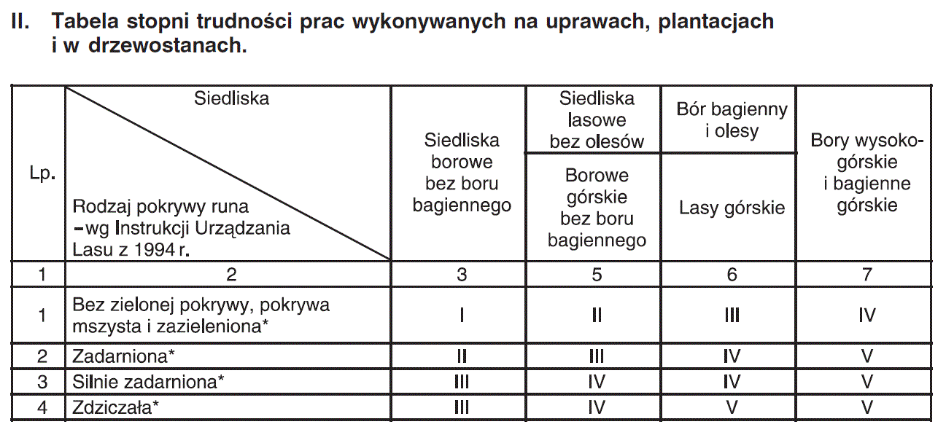

 | 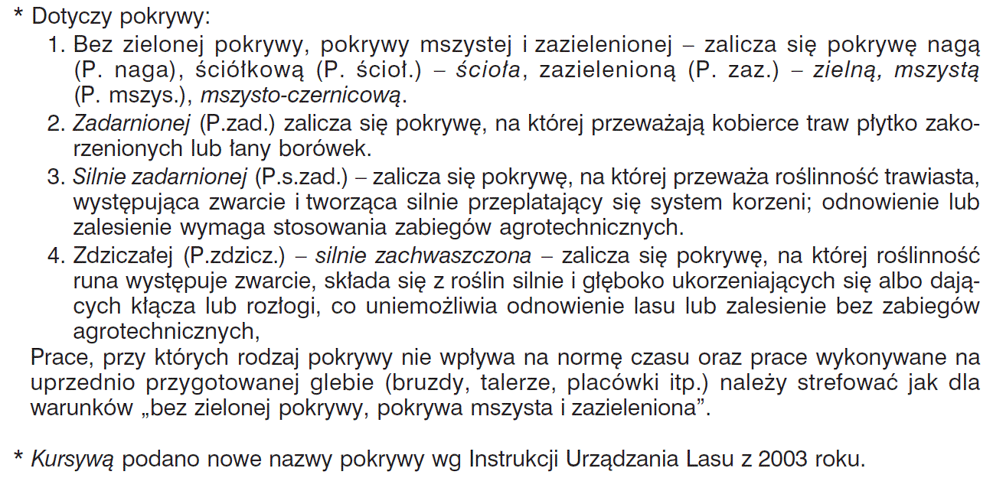

 | 

